人物肖像
派系 Faction | 1936 | 工团派 Syndicalists |  | 工农反对派 Worker-Peasants |  | 雅各宾派 Jacobins |  | 索雷尔派 Sorelians
子派系 sub faction |  | 温和派 Moderates | 激进派 Radicals | 共产党派 Communists | 无政府派 Anarchists | 新社会主义派 Neo-socialists | 革命行动派 Actionists | 守旧派 Old guards | 青年派 Youths
 | 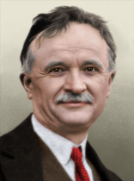 | 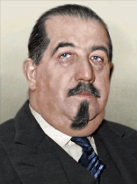 | 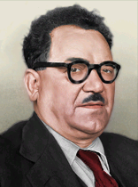 | 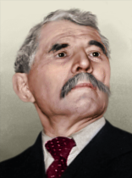 | 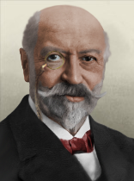 | 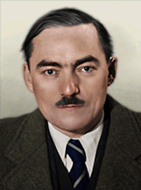 |  | 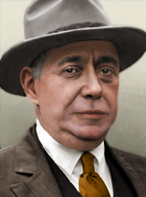
劳工总议会主席 CBGT | 皮埃尔·莫纳特 Pierre Monatte || POU | 莱昂·儒奥 Léon Jouhaux || CGT | 伯努瓦·弗拉商 Benoît Frachon || POU | 马塞尔·加香 Marcel Cachin || PCOP | 塞巴斯蒂安·富尔 Sébastien Faure || AFA | 马赛尔·戴亚 Marcel Déat || PSF |  | 乔治·瓦卢瓦 Georges Valois || CNS
 | 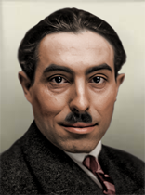 |  | 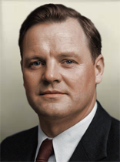 | 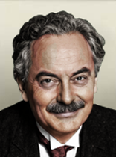 |  | 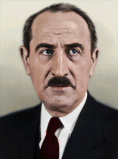 | 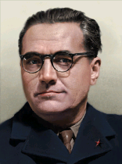 | 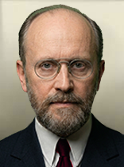 | 
公共安全委员会主席 CCSP | 马索·皮韦尔 Marceau Pivert || POU |  | 莫里斯·多列士 Maurice Thorez || POU | 让·龙格 Jean Longuet || PCOP |  | 阿德里安·马凯 Adrien Marquet || PSF | 雅克·多里奥特 Jacques Doriot || PSF | 爱德华·贝尔特 Édouard Berth || CNS | 勒内·克雷韦尔 René Crevel
 | 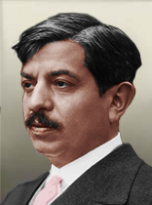 | 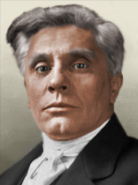 | 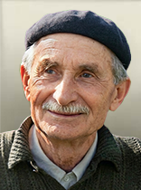 |  | 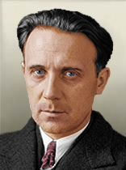 |  |  | 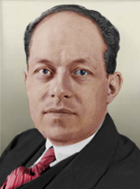 | 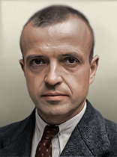
外交事物代表 DFA | 皮埃尔·赖伐尔 Pierre Laval | 约瑟夫·保罗-邦库尔 Joseph Paul-Boncour | 阿尔弗雷德·罗斯默 Alfred Rosmer || POU | 夏尔·拉波波特 Charles Rappoport || PCOP | 加斯顿·勒瓦尔 Gaston Leval || AFA | 巴勒泰米·蒙塔尼翁 Barthélémy Montagnon || PSF | 阿尔弗雷德·法布尔-卢斯 Alfred Fabre-Luce || PSF | 德里厄·拉罗谢尔 Drieu La Rochelle || CNS | 米歇尔·雷里斯 Michel Leiris
 | 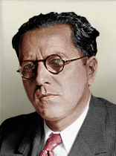 |  | 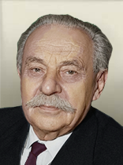 | 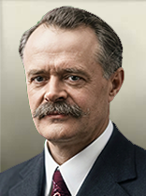 |  |  |  | 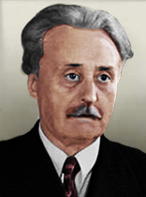 | 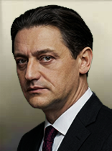
经济事务代表 DEA | 勒内·贝林 René Belin || CGT | 罗伯特·博瑟罗 Robert Bothereau || CGT | 加斯顿·蒙穆索 Gaston Monmousseau || POU | 让-巴蒂斯特·勒巴斯 Jean-Baptiste Lebas || PCOP | 皮埃尔·贝斯纳 Pierre Besnard || AFA | 巴勒泰米·蒙塔尼翁 Barthélémy Montagnon || PSF | 保罗·马里永 Paul Marion || PSF | 休伯特·拉加德尔 Hubert Lagardelle || CNS | （守旧派）菲利普·拉穆尔 Philippe Lamour || CNS
 |  |  | 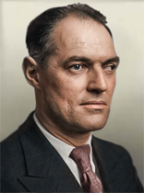 | 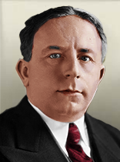 | 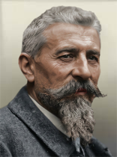 | 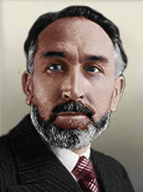 | 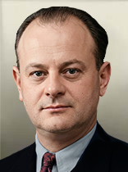 | 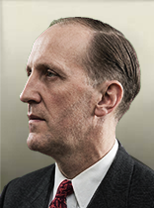 | 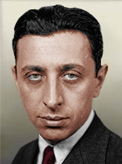
国内安全事务代表 DIS | 夏尔·蓬塞 Charles Pomaret | 欧仁·弗罗 Eugène Frot | 查尔斯·蒂隆 Charles Tillon || POU | 罗歇·萨朗格罗 Roger Salengro || PCOP | 埃米尔·普热 Émile Pouget || AFA | 马克斯·多尔穆瓦 Marx Dormoy || PSF | 亨利·巴贝 Henri Barbé || PSF | 西蒙·萨比亚尼 Simon Sabiani || CNS | 罗伯特·德斯诺斯 Robert Desnos
 |  |  |  | 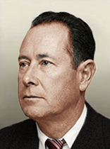 |  | 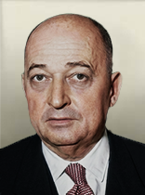 | 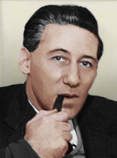 | 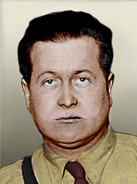 | 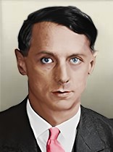
文化事物部门 DCA | 阿纳托尔·德蒙齐 Anatole de Monzie | 让·扎伊 Jean Zay | 马索·皮韦尔 Marceau Pivert || POU | 让·齐罗姆斯基 Jean Zyromski || PCOP | 安德烈·科洛默 André Colomer || AFA | 路易·瓦隆 Louis Vallon || PSF | 贝特朗·德·茹弗内尔 Bertrand de Jouvenel || PSF | 马塞尔·布卡德 Marcel Bucard || CNS | 马克斯·恩斯特 Max Ernst
 | 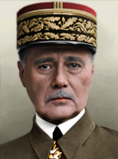 |  |  | 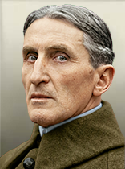 | 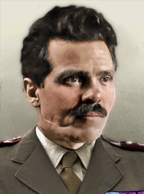 | 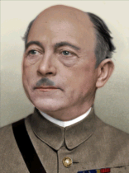
公社军队总参谋长 CGSC | 莫里斯·甘末林 Maurice Gamelin | 莫里斯·甘末林 Maurice Gamelin | 让·弗拉维尼Jean Flavigny | 亨利·热拉尔 Henri Gérard | 涅斯托尔·马赫诺 Nestor Makhno || AFA | 夏尔·德莱斯特兰 Charles Delestraint | 艾梅·杜芒 Aimé Doumenc | 加布里埃尔·布格兰Gabriel Bougrain | 安托万·贝图阿尔Antoine Béthouart

